상품제안서
모던 캐리어 레디백 | 상품코드: S42527

 |  |  |  |  |  |  | 02-713-8555 | www.synergygift.co.kr
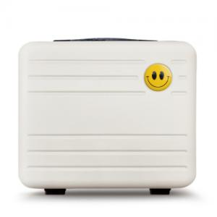

【상세/제작정보】

【인쇄/포장옵션】 | 에폭시 / OPP(비닐)

【공급단가】 | 수량 | 20~ | 50~ | 100~ | 300~ | 500~
*VAT별도 | 단가 | 15,600원 | 15,360원 | 15,000원 | 14,400원 | 13,560원

【상품 URL】 | https://www.synergygift.co.kr:443/src/goods_detail.php?gdno=42527

